Catálogo
CATÁLOGO DE PLANTAS
VEGAS DEL VERDE PRODUCTORES

Nº | Nombre de la planta | Foto | Nombre científico / observaciones
1 | 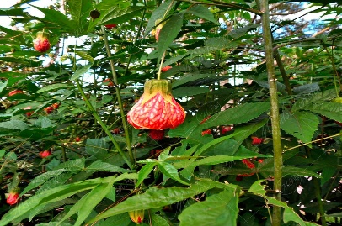 Abutilon (farol) |  | *Abutilon* spp. / *Callianthe* spp. — “farol”
2 | Acetaminophen | 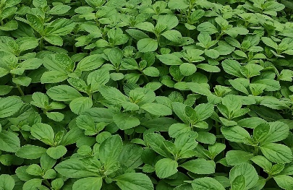 | Por confirmar.
3 | 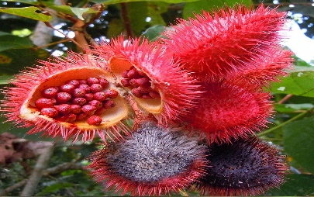 Achiote |  | *Bixa orellana*
4 | Aglaonema | 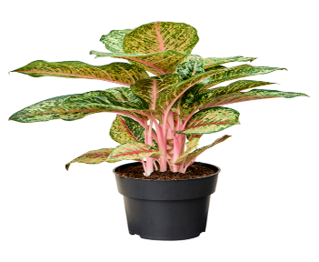 | *Aglaonema* spp.
5 | Aglaonema Pluter | 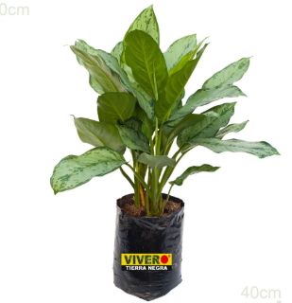
6 | Albahaca |  | *Ocimum basilicum*
7 | Anis | 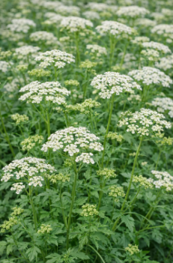 | *Pimpinella anisum*
8 | anturio blanco hoja pequena | 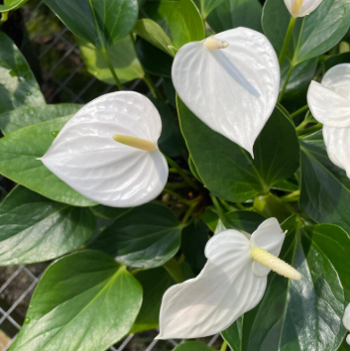 | *Anthurium* spp
9 | Anturio rojo | 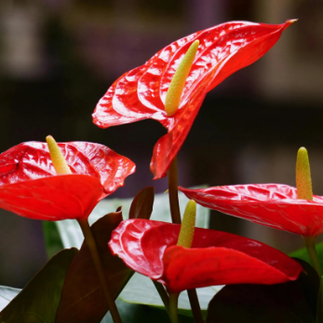 | *Anthurium* spp.
10 | Balazo | 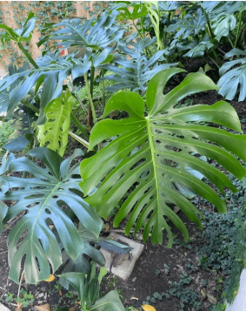 | “Balazo”
11 | Bore Morado | 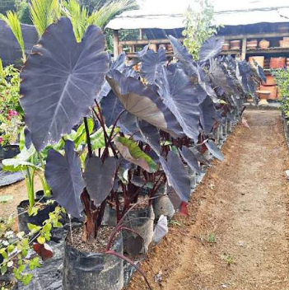 | *Xanthosoma* spp
12 | Bore Verde | 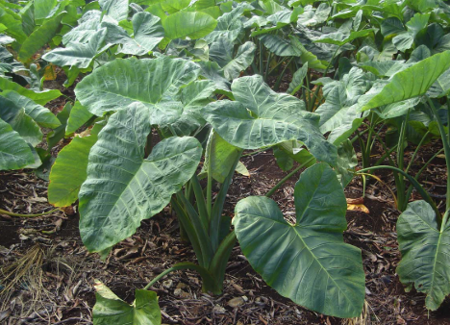 | *Xanthosoma* spp.
13 | Caballero de la noche | Foto | *Cestrum nocturnum*
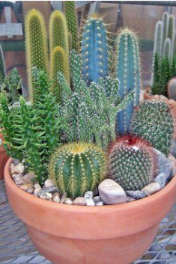
14 | Cactus |  | Familia Cactaceae —
15 | Calatea Pana |  | *Calathea* / *Goeppertia*
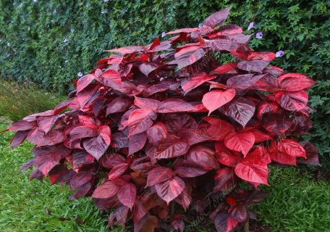
16 | Califa / Acalifa | 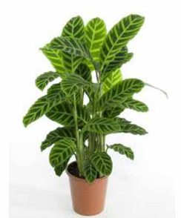 | *Acalypha* spp.
17 | Camaron |  | *Justicia brandegeeana*
18 | Cana muda | 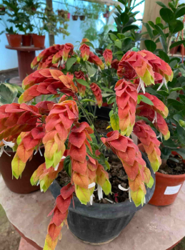 | *Dieffenbachia* spp.
19 | Cayeno | 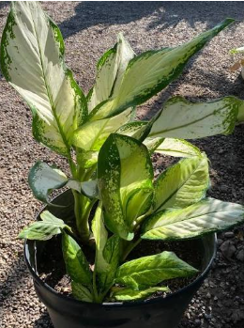 | *Hibiscus rosa-sinensis*
20 | Corazon de Jesus | 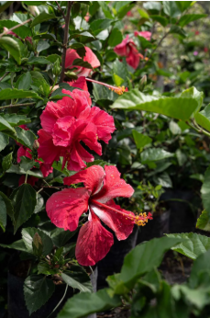 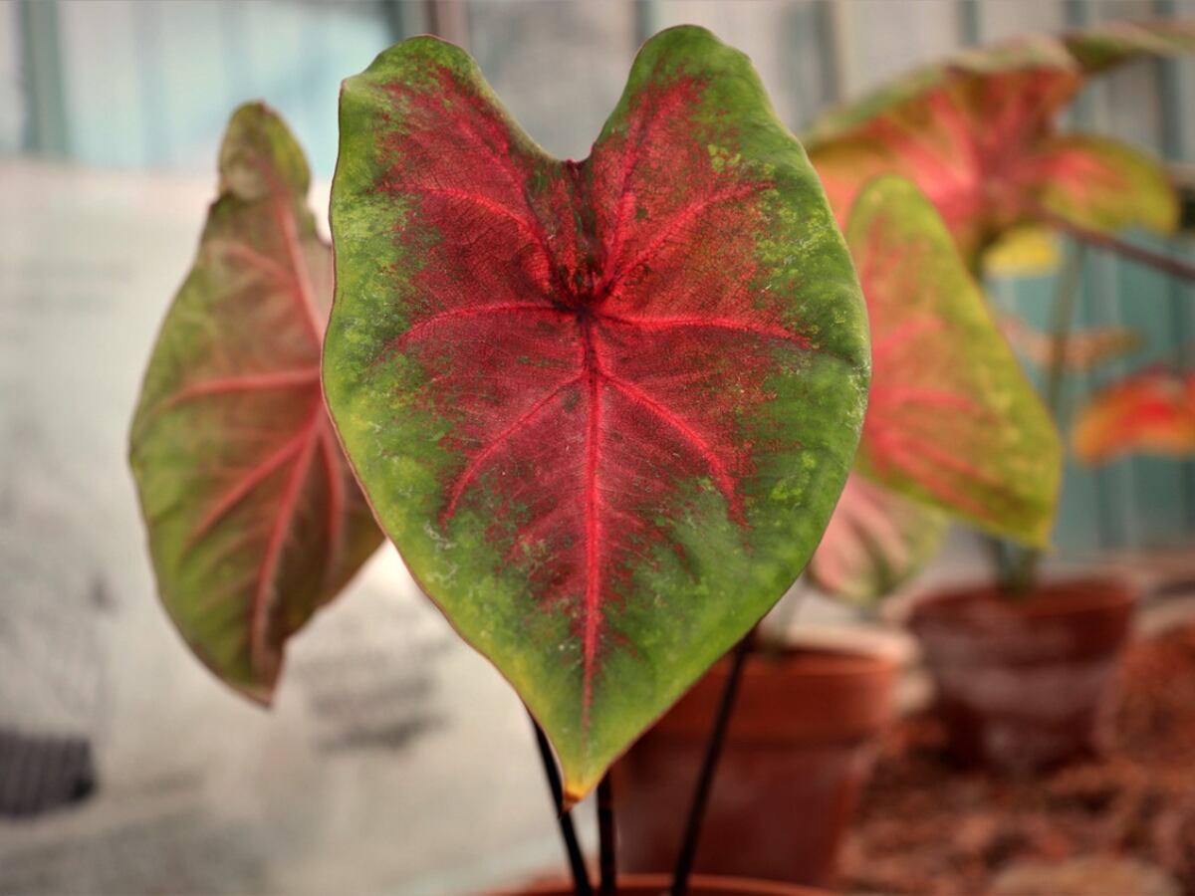 | *Caladium* spp.
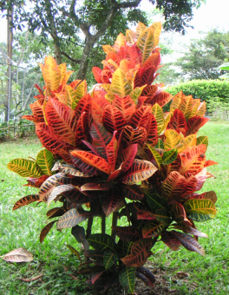
21 | croto Victoria |  | *Codiaeum variegatum* — cultivar “Victoria”, por confirmar.
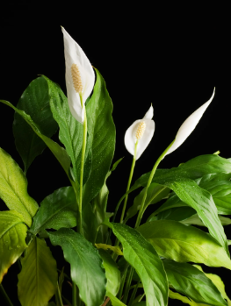
22 | Cuna de Moises |  | *Spathiphyllum* spp.
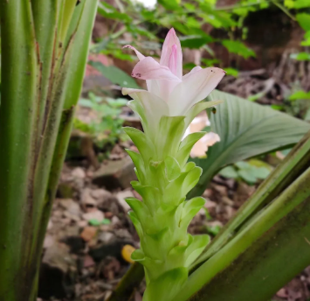
23 | Curcuma variegada |  | *Curcuma* spp.
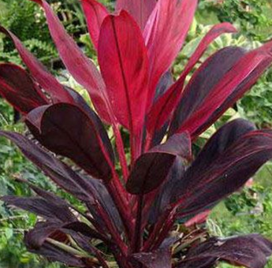
24 | Dracena roja
25 | Enredadera
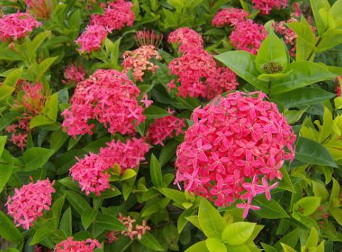
26 | Exora |  | *Ixora* spp.
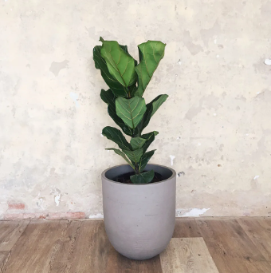
27 | Ficus Pandurata |  | *Ficus lyrata*
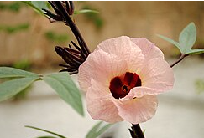
28 | Flor de jamaica |  | *Hibiscus sabdariffa*
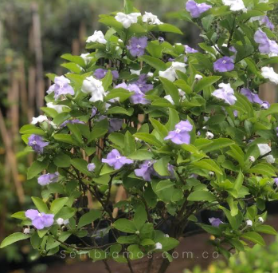
29 | Francesina |  | Por confirmar.
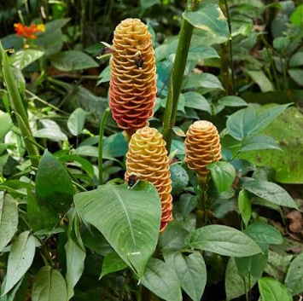
30 | Ginger |  | *Zingiber* spp. — nombre general.
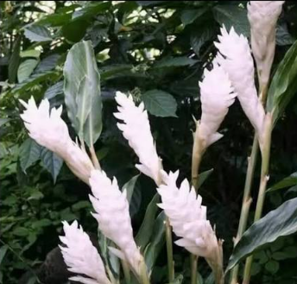
31 | Ginger blanco
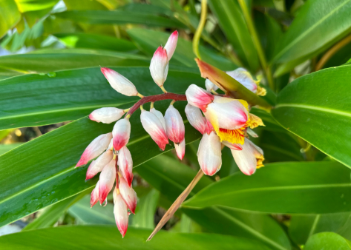
32 | Heliconia de concha
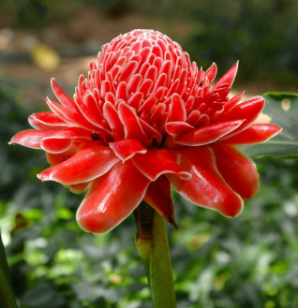
33 | Bastón del emperador rojo |  | *Etlingera elatior*
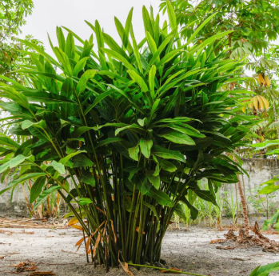
34 | Heliconia variedades grandes |  | Familia Zingiberaceae —
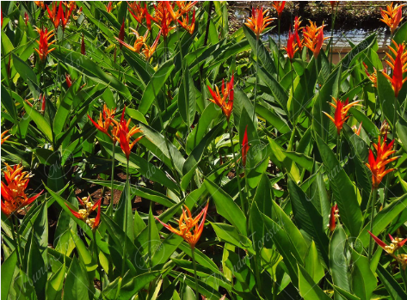
35 | Heliconea pajarito |  | *Heliconia psittacorum*
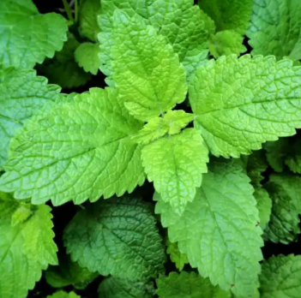
36 | Hierbabuena |  | *Mentha spicata*
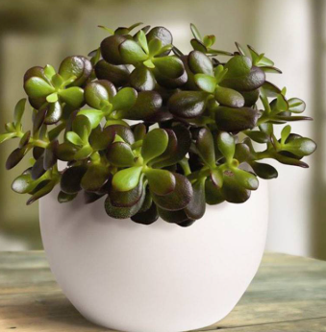
37 | Jade Pequeno |  | *Crassula ovata*
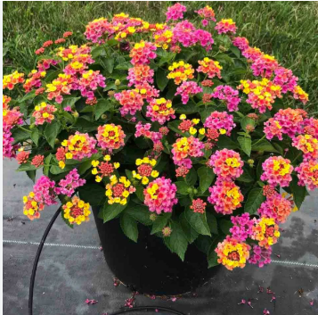
38 | Lantanas |  | *Lantana* spp.
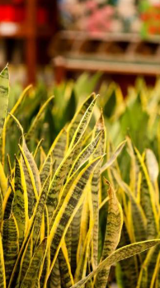
39 | Lengua de Suegra amarilla |  | *Dracaena trifasciata*
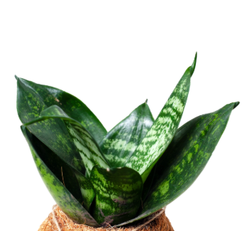
40 | Lengua de suegra pequeña |  | *Dracaena trifasciata*
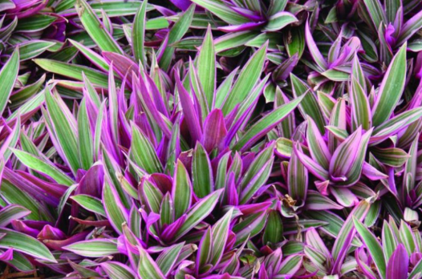
41 | Maguey Morado |  | *Tradescantia spathacea*
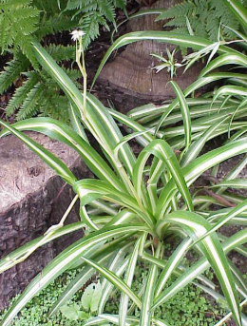
42 | Mala Madre |  | *Chlorophytum comosum*
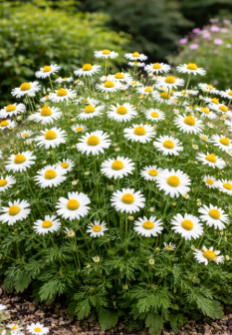
43 | manzanilla |  | *Matricaria chamomilla* / *Matricaria recutita*
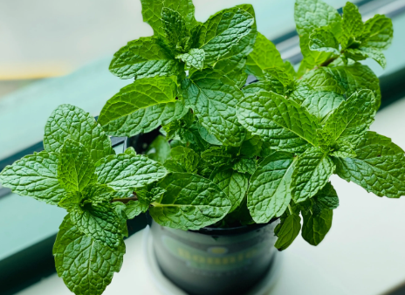
44 | Menta |  | *Mentha* spp.
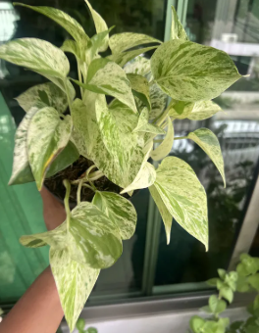
45 | Miami jaspeado |  | Por confirmar.
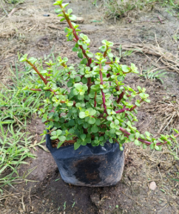
46 | moneditas |  | Por confirmar. Puede referirse a distintas plantas ornamentales
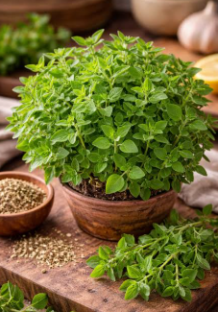
47 | Oregano |  | *Origanum vulgare*
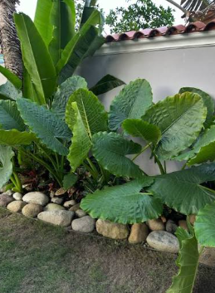
48 | Oreja de Elefante |  | *Alocasia*, *Colocasia* o *Xanthosoma* spp. — confirmar especie.
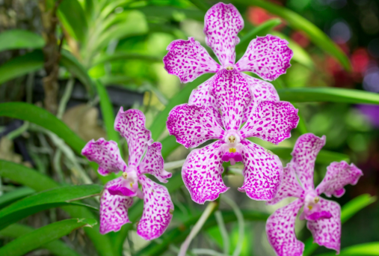
49 | Orquideas |  | Orchidaceae —
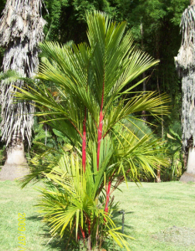
50 | Palma roja |  | Por confirmar.
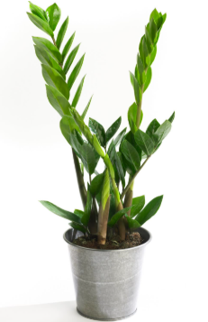
51 | Palma Seta |  | Por confirmar. Nombre comercial/regional.
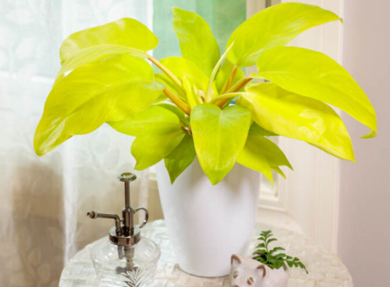
52 | Philaendro Limon Lime |  | *Philodendron hederaceum* ‘Lemon Lime’
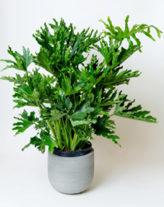
53 | Philodendrum Selium |  | *Thaumatophyllum bipinnatifidum* — anteriormente *Philodendron selloum*.

54 | Philoendro Birquin |  | *Philodendron* ‘Birkin’

55 | Philoendro congo |  | *Philodendron* ‘Congo’

56 | Philoendro Moonlight |  | *Philodendron* ‘Moonlight’

57 | Philoendro Sangre de sol rojo |  | *Philodendron* ‘Rojo Sol’ / ‘Red Sun’;

58 | Platanillo Grande |  | *Heliconia* spp. —

59 | Romero |  | *Salvia rosmarinus*

60 | Ruda |  | *Ruta graveolens*

61 | Salvia |  | *Salvia* spp.
62 | Te rojo |  | *Camellia sinensis* —

63 | Te verde |  | *Camellia sinensis*

64 | Trinitario |  | Generalmente *Bougainvillea* spp. en Colombia; confirmar variedad.

65 | Tronco de Brasil Grande |  | *Dracaena fragrans* — ejemplar grande.

66 | Tronco de Brasil pquno |  | *Dracaena fragrans* — ejemplar pequeño.

67 | Verbena morada |  | *Verbena* spp. — variedad morada.

68 | Verbena roja |  | *Verbena* spp. — variedad roja.

69 | yerbabuena |  | *Mentha spicata*

